Site


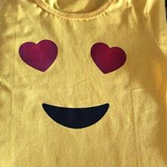
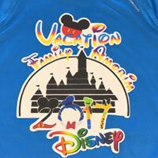
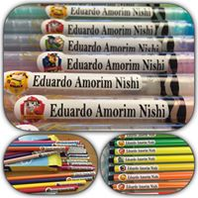
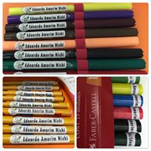
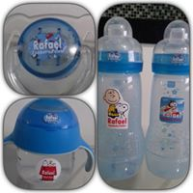
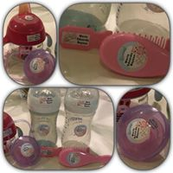
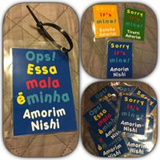
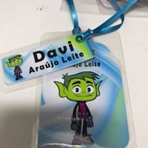
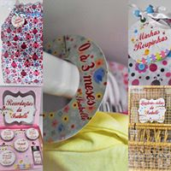
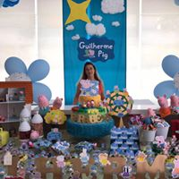
 | Art's Dryka
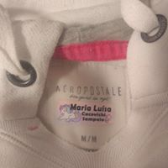
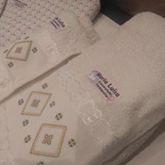

Etiquetas Escolares Personalizadas |  |  | Etiquetas À Prova D'água |  | Etiquetas para Roupas (Transfer Termocolante) |  | Tags |  | Etiquetas Personalizadas | Etiquetas e Lembrancinhas para Festas |  | Camisetas Personalizadas

 | - Etiquetas para Lápis, Canetinhas etc. |  |  | - Kit Básico. |  | - Kit 1 - Etiquetas para Roupas Pequena. |  | - Malas | - Etiquetas Mês Aniversário |  | - Adesivos Lembrancinhas. | - Adesivo Transfer Aplicado na Camiseta.

 |  | - Kit 1 - Etiquetas Pequenas. |  | Cartela com xx Etiquetas. |  | - Kit 2 - Etiquetas para Roupas Média. |  | - Estojos | - Etiquetas Datas Comemorativas |  | - Adesivos para Garrafas. | - Adesivo Transfer.

 |  | - Kit 2 - Etiquetas Médias. |  | - Kit Especial. |  | - Kit 3 - Etiquetas para Roupas Grande. |  | - Bagagem | - Etiquetas Saída Maternidade |  | - Adesivos e Latinhas Personalizadas

 |  | - Kit 3 - Etiquetas Grandes. |  | Cartela com xx Etiquetas. |  | - Kit 4 - Etiquetas p/ Roupas Peq. Méd. e Grande. |  |  |  |  | - Adesivos p/ Saquinhos Aluminio Zip

 |  | - Kit 4 - Etiquetas Pequenas, Médias e Grandes. |  | - Kit Especial (Alergias e Restrição Alimentar). |  | - Kit 5 - Etiquetas para Roupas Média e Grande.

 |  | - Kit 5 - Etiquetas Pequenas, Médias. |  | Cartela com xx Etiquetas.

 |  |  |  | - Etiquetas Higiene.
 | - Etiquetas para Cadernos, Livros, etc.
 |  |  |  | Cartela com xx Etiquetas.
 |  | - Kit 1 - Cartela com 18 Etiquetas
 |  |  |  | - Kit Higiene para natação, esporte e viagens.
 |  | - Kit 2 - Cartela com 21 Etiquetas
 |  |  |  | - Etiquetas para Papinhas.

 | - Etiquetas para Giz de Cera. |  |  | - Etiquetas para Temperos.

 |  | - Cartela com 15 Etiquetas |  | - Etiquetas para Mantimentos.

 |  |  |  | - Etiquetas Organizadoras.
 | - Adesivo para Capa de Caderno.

 |  | - Cartela contém 2 adesivos (Frente e Verso)

 | - Etiquetas para Objetos à Prova D'água.

 | - Etiquetas para Roupas (Transfer Termocolante).

 | - Tags para Mochilas, Malas, Estojos, etc.

 | - Kit Higiene.

